상품제안서
메가빔 국산레이저포인터 M220 | 상품코드: F06318

 |  |  |  |  |  |  | 02-412-0044 | www.easy1.co.kr
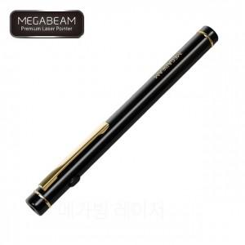

【상세/제작정보】

【인쇄/포장옵션】 | 실크, 레이저 / 포장지포장

【공급단가】 | 수량 | 50~ | 100~ | 300~ | 1,000~ | 2,000~
*VAT별도 | 단가 | 23,700원 | 22,820원 | 21,950원 | 21,070원 | 20,540원

【상품 URL】 | https://easy1.co.kr:443/src/goods_detail.php?gdno=6318

